両面印刷用
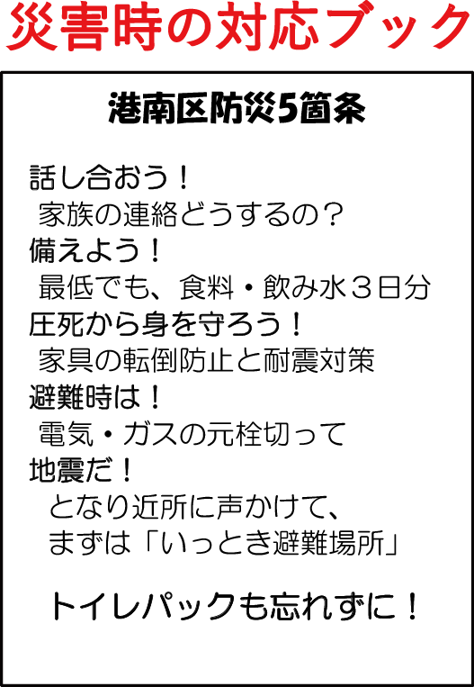
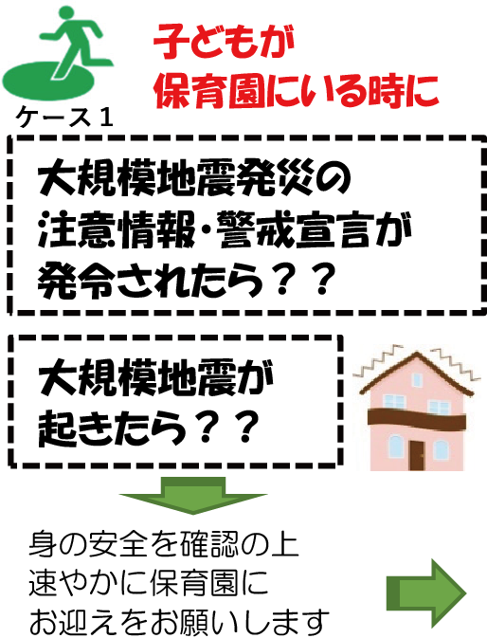
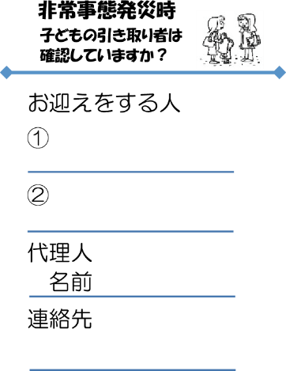

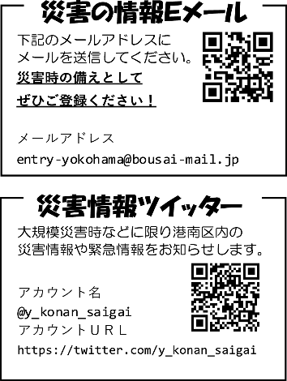

 |  |  | 場所：
 | 場所：

 |  |  |  |  | 0

 |  |  | 場所： | 0
 | 場所： | 0 | 0

0

 | 場所： | 0

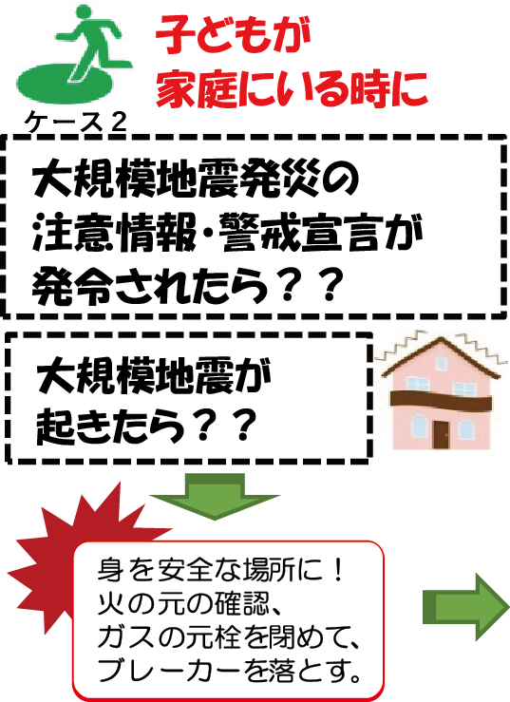

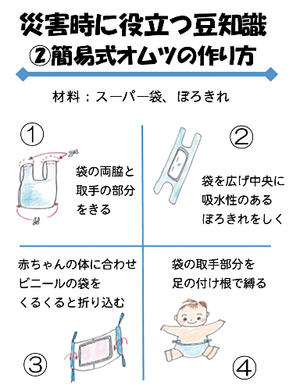
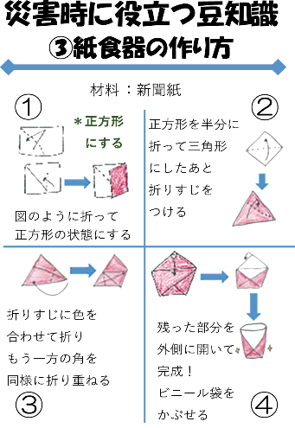

 |  |  |  |  | 【発行】

 |  |  |  |  | 【発行】 | 0

